Anatomie - Blézat
Composition anatomique et rendement d'abattage/découpe
 |  |  |  |  |  |  | Abats = Abats et tripes destinés à l'alimentation humaine
Hors pertes liées à la maturation |  |  |  |  |  |  | Coproduits = Abats, tripes et coproduits destinés aux C1, C2 et C3

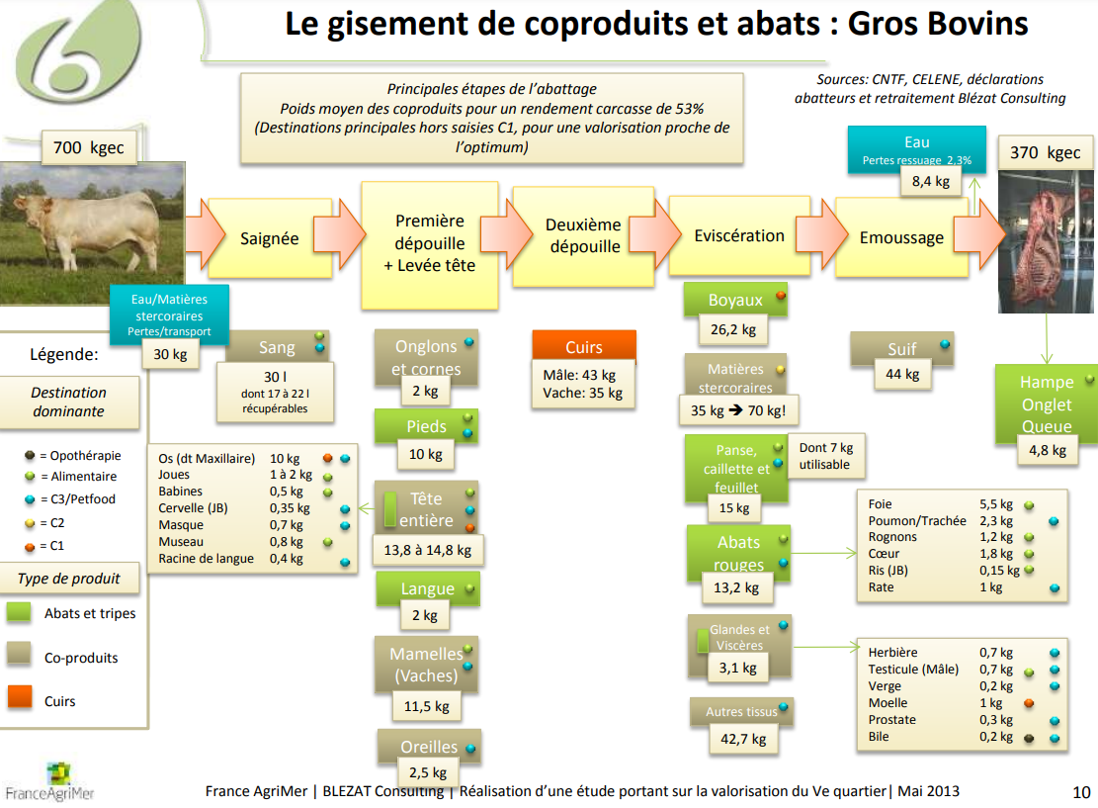
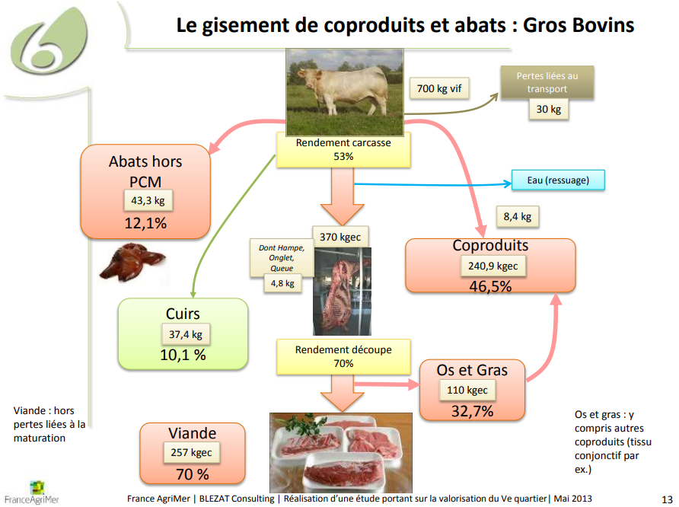
 | Gros bovins | Poids moyen (kg) | Ratio sur poids vif | Ratio sur poids carcasse | Volume 2015 | Volume 2019 | Volume 2023
 | Vif | 670 | 100% | 181% | 2,309,695 | 2,260,480 | 2,084,866
 | Caracasse | 370 | 55% | 100% | 1,275,503 | 1,248,325 | 1,151,344
 | Viande | 257 | 38% | 69% | 885,957 | 867,080 | 799,717
 | Abats | 48.1 | 7% | 13% | 165,815 | 162,282 | 149,675
 | Coproduits | 319.1 | 48% | 86% | 1,100,035 | 1,076,596 | 992,956
 | dont C1 | 34.2 | 5% | 9% | 117,898 | 115,386 | 106,422
 | dont C2 | 67.2 | 10% | 18% | 231,659 | 226,723 | 209,109
 | dont C3 | 217.7 | 32% | 59% | 750,478 | 734,487 | 677,426
 | Cuirs | 37.4 | 6% | 10% | 128,929 | 126,182 | 116,379
 | Eau (ressuage) | 8.4 | 1% | 2% | 28,957 | 28,340 | 26,139

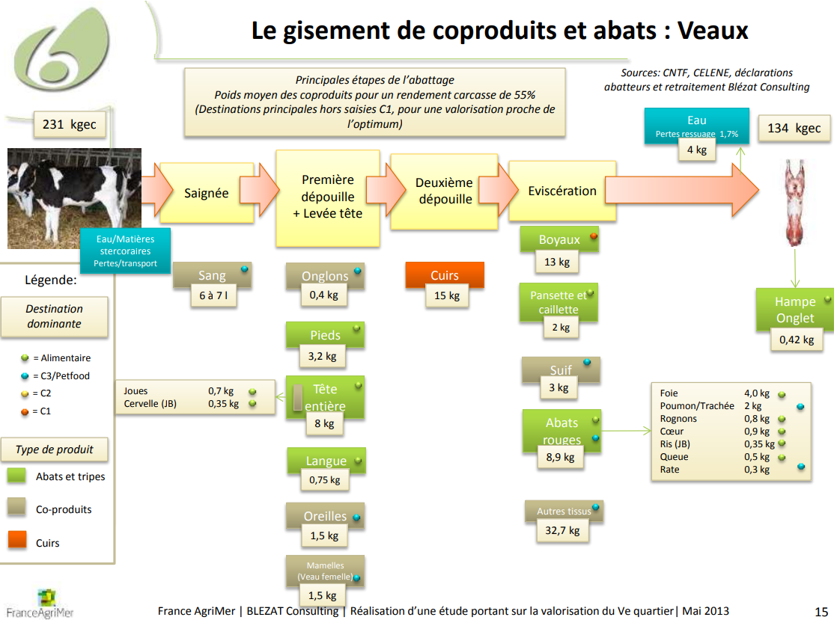
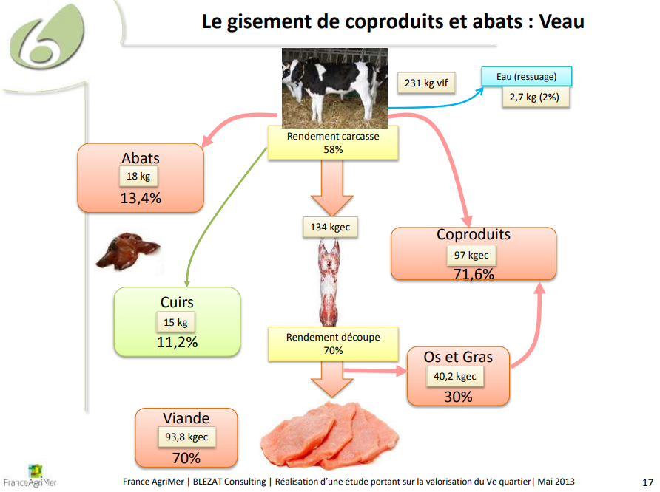
 | Veaux | Poids moyen (kg) | Ratio sur poids vif | Ratio sur poids carcasse | Volume 2015 | Volume 2019 | Volume 2023
 | Vif | 231 | 100% | 172% | 308,854 | 312,159 | 257,498
 | Caracasse | 134 | 58% | 100% | 179,162 | 181,079 | 149,371
 | Viande | 93.8 | 41% | 70% | 125,413 | 126,755 | 104,560
 | Abats | 22 | 10% | 16% | 29,375 | 29,689 | 24,490
 | Coproduits | 98 | 42% | 73% | 130,401 | 131,796 | 108,718
 | dont C1 | 13 | 6% | 10% | 17,381 | 17,567 | 14,491
 | dont C2 | 0 | 0% | 0% | - | - | -
 | dont C3 | 85 | 37% | 63% | 113,019 | 114,228 | 94,226
 | Cuirs | 15 | 6% | 11% | 20,055 | 20,270 | 16,721
 | Eau (ressuage) | 2.7 | 1% | 2% | 3,610 | 3,649 | 3,010

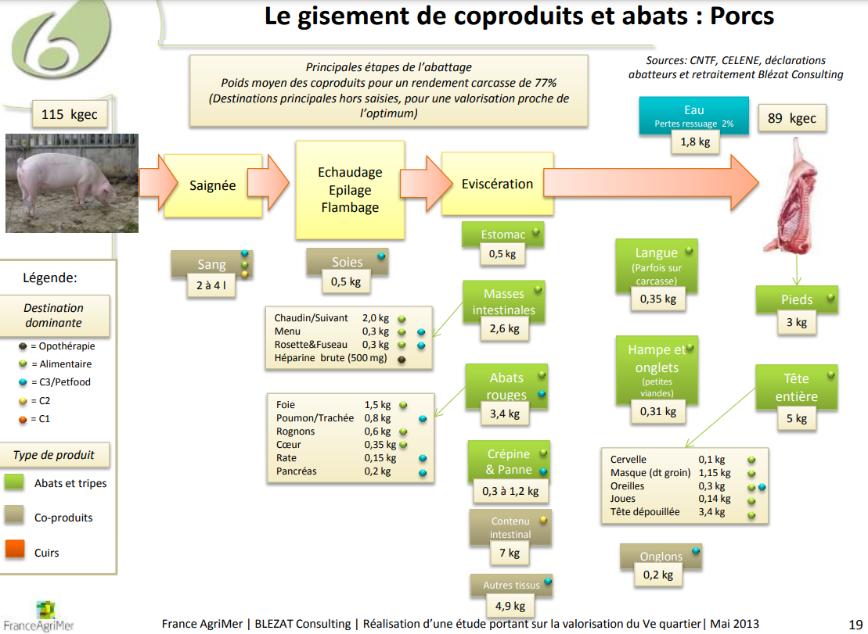
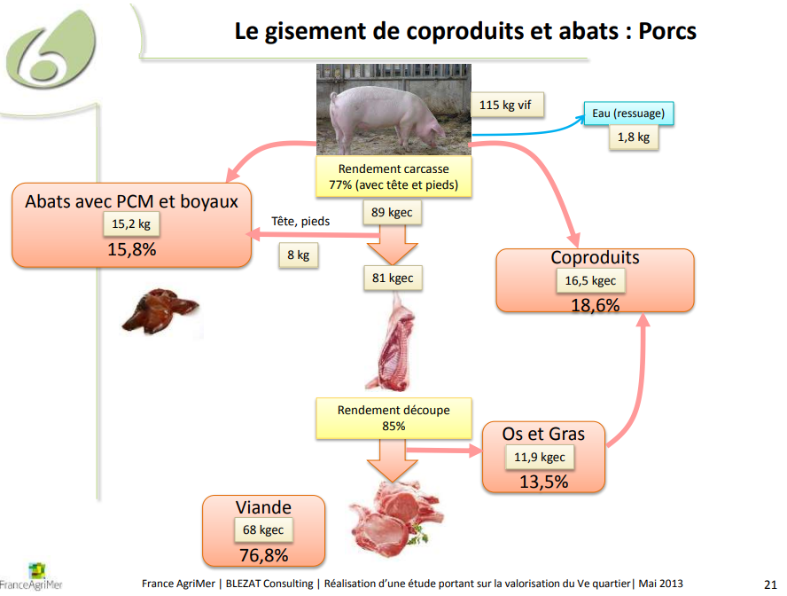
 | Porcs | Poids moyen (kg) | Ratio sur poids vif | Ratio sur poids carcasse | Volume 2015 | Volume 2019 | Volume 2023
 | Vif | 115 | 100% | 129% | 2,820,645 | 2,845,209 | 2,668,146
 | Caracasse | 89 | 77% | 100% | 2,182,934 | 2,201,944 | 2,064,913
 | Viande | 68 | 59% | 76% | 1,667,860 | 1,682,384 | 1,577,686
 | Abats | 14.41 | 13% | 16% | 353,439 | 356,517 | 334,330
 | Coproduits | 30.79 | 27% | 35% | 755,197 | 761,774 | 714,367
 | dont C1 | 0 | 0% | 0% | - | - | -
 | dont C2 | 7.3 | 6% | 8% | 179,050 | 180,609 | 169,369
 | dont C3 | 23.49 | 20% | 26% | 576,147 | 581,165 | 544,998
 | Eau (ressuage) | 1.8 | 2% | 2% | 44,149 | 44,534 | 41,762

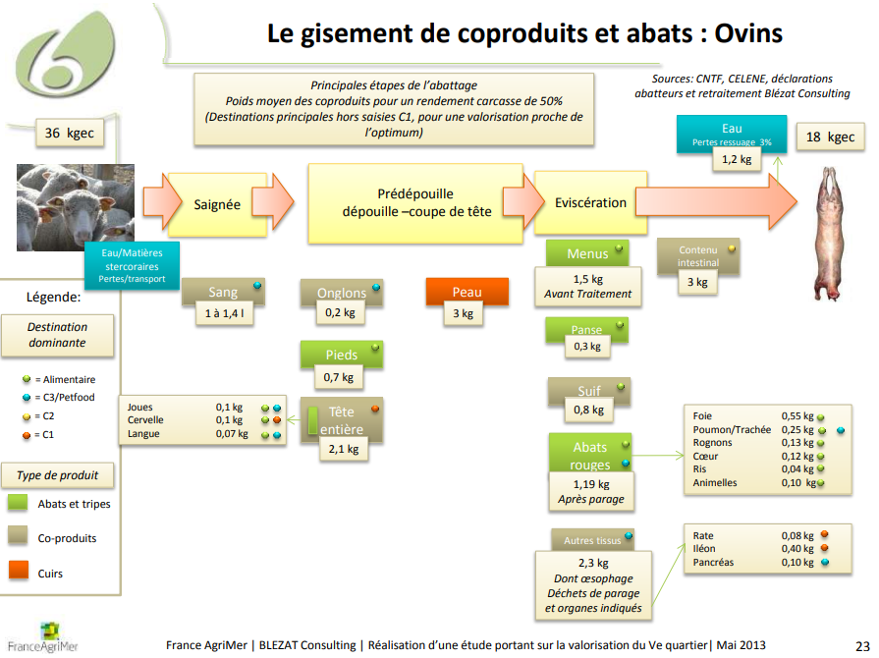
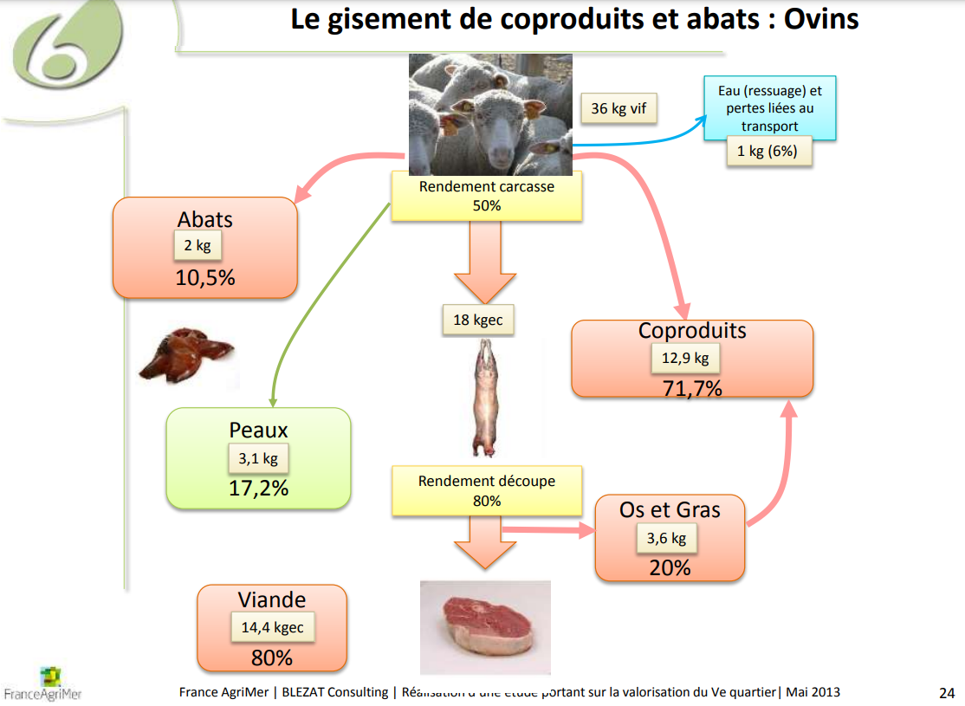
 | Ovins | Poids moyen (kg) | Ratio sur poids vif | Ratio sur poids carcasse | Volume 2015 | Volume 2019 | Volume 2023
 | Vif | 36 | 100% | 200% | 160,904 | 161,670 | 145,870
 | Caracasse | 18 | 50% | 100% | 80,452 | 80,835 | 72,935
 | Viande | 14.4 | 40% | 80% | 64,362 | 64,668 | 58,348
 | Abats | 3.6 | 10% | 20% | 16,046 | 16,122 | 14,546
 | Coproduits | 13.9 | 39% | 77% | 62,172 | 62,467 | 56,363
 | dont C1 | 1.5 | 4% | 8% | 6,704 | 6,736 | 6,078
 | dont C2 | 3 | 8% | 17% | 13,409 | 13,473 | 12,156
 | dont C3 | 9.5 | 26% | 53% | 42,505 | 42,708 | 38,534
 | Peaux | 3.1 | 9% | 17% | 13,856 | 13,922 | 12,561
 | Eau (ressuage) | 1 | 3% | 6% | 4,470 | 4,491 | 4,052

 | Caprins (= ovins) | Poids moyen (kg) | Ratio sur poids vif | Ratio sur poids carcasse | Volume 2015 | Volume 2019 | Volume 2023
 | Vif | 36 | 100% | 200% | 12,472 | 12,694 | 11,722
 | Caracasse | 18 | 50% | 100% | 6,236 | 6,347 | 5,861
 | Viande | 14.4 | 40% | 80% | 4,989 | 5,078 | 4,689
 | Abats | 3.59 | 10% | 20% | 1,244 | 1,266 | 1,169
 | Coproduits | 13.91 | 39% | 77% | 4,819 | 4,905 | 4,529
 | dont C1 | 1.5 | 4% | 8% | 520 | 529 | 488
 | dont C2 | 3 | 8% | 17% | 1,039 | 1,058 | 977
 | dont C3 | 9.51 | 26% | 53% | 3,295 | 3,353 | 3,097
 | Peaux | 3.1 | 9% | 17% | 1,074 | 1,093 | 1,009
 | Eau (ressuage) | 1 | 3% | 6% | 346 | 353 | 326

 | Equins (= ovins) | Poids moyen (kg) | Ratio sur poids vif | Ratio sur poids carcasse | Volume 2015 | Volume 2019 | Volume 2023
 | Vif | 36 | 100% | 200% | 9,086 | 4,376 | 1,982
 | Caracasse | 18 | 50% | 100% | 4,543 | 2,188 | 991
 | Viande | 14.4 | 40% | 80% | 3,634 | 1,750 | 793
 | Abats | 3.59 | 10% | 20% | 906 | 436 | 198
 | Coproduits | 13.91 | 39% | 77% | 3,511 | 1,691 | 766
 | dont C1 | 1.5 | 4% | 8% | 379 | 182 | 83
 | dont C2 | 3 | 8% | 17% | 757 | 365 | 165
 | dont C3 | 9.51 | 26% | 53% | 2,400 | 1,156 | 524
 | Peaux | 3.1 | 9% | 17% | 782 | 377 | 171
 | Eau (ressuage) | 1 | 3% | 6% | 252 | 122 | 55

Coproduits - SIFCO
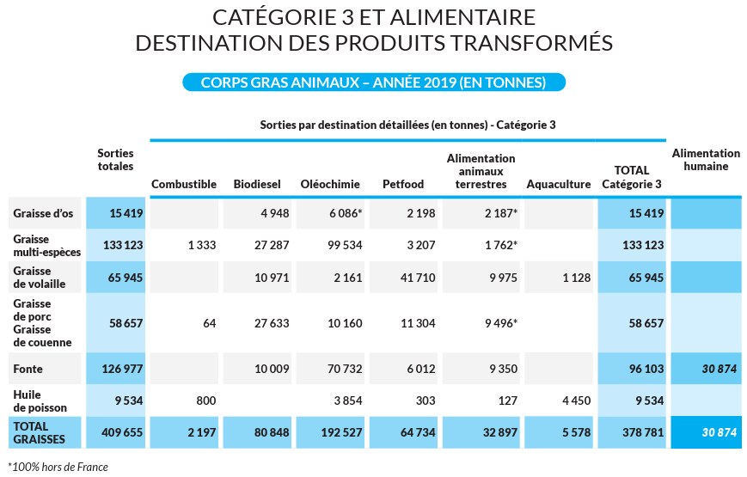
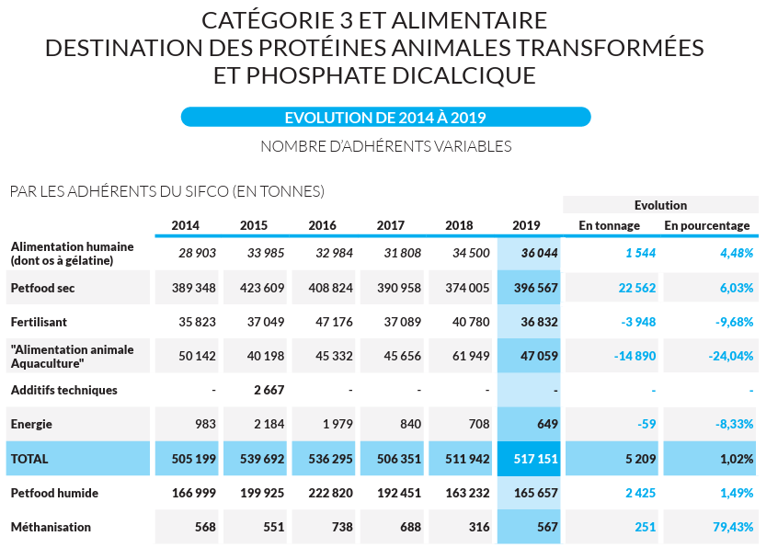
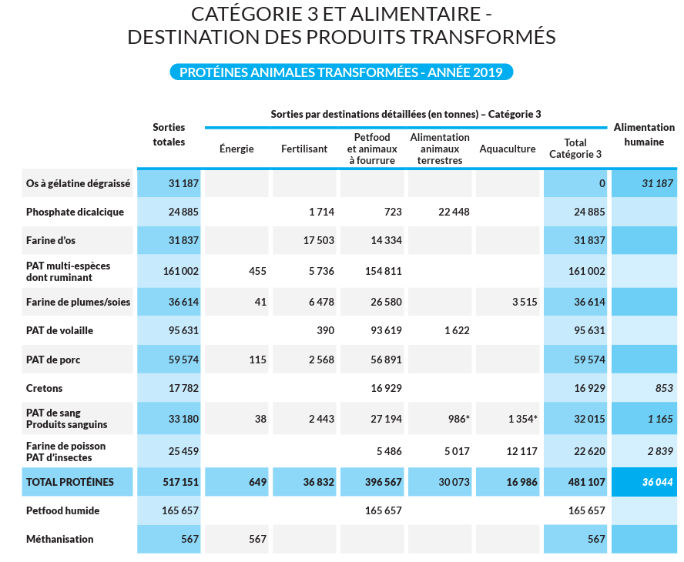
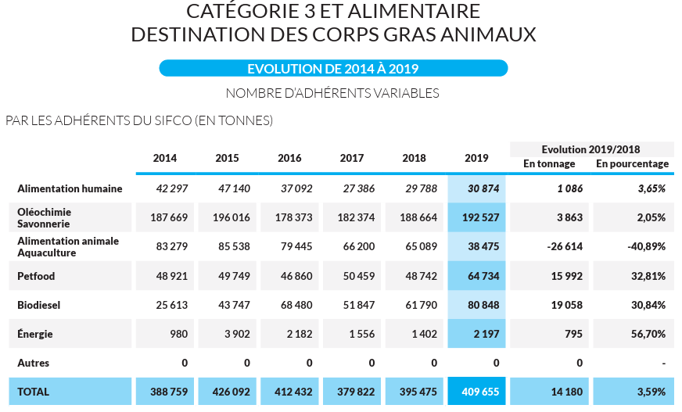
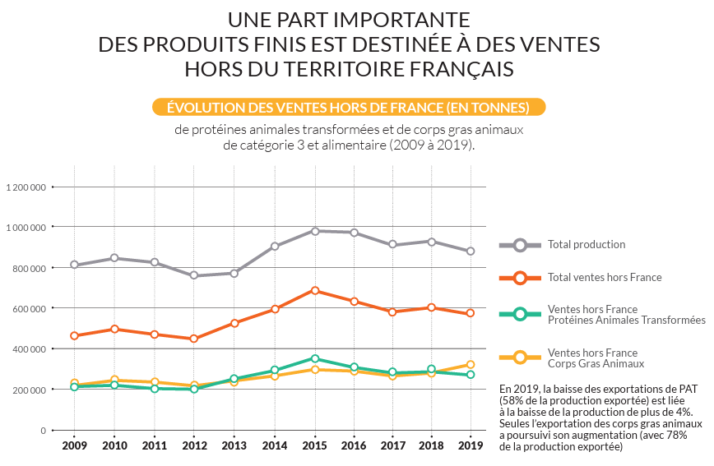
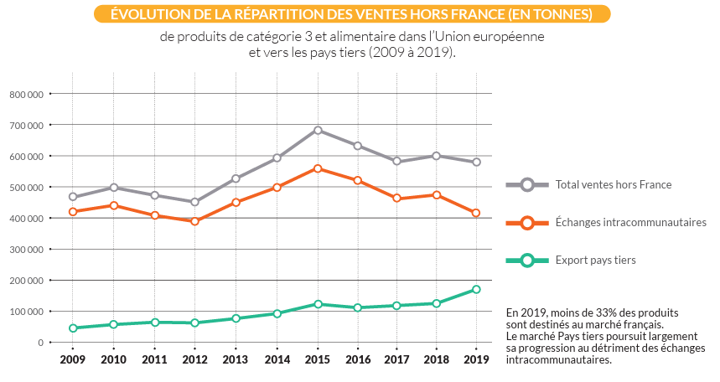
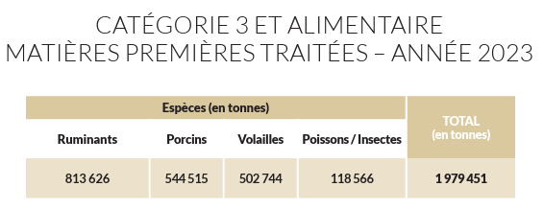
Matières premières traitées |  | Ruminants |  |  | Porcins |  |  | Volailles |  |  | Poissons/Insectes |  |  | Total |  |  |  |  |  |  |  |  | Part dans C3 et alimentaire |  |  | Part dans C1+C2
 | C3 et alimentaire | 2015 | 2019 | 2023 | 2015 | 2019 | 2023 | 2015 | 2019 | 2023 | 2015 | 2019 | 2023 | 2015 | 2019 | 2023 |  |  |  |  |  |  | 2015 | 2019 | 2023 | 2015 | 2019 | 2023
 | SIFCO |  | 838,298 | 813,626 |  | 523,683 | 544,515 |  | 827,009 | 502,744 |  | 137,631 | 118,566 | 2,470,429 | 2,326,621 | 1,979,451 |  |  |  |  |  | Bovins | 35% | 35% | 39% | 42% | 40% | 43%
 | estimation | 909,298 | 894,777 | 813,283 | 576,147 | 581,165 | 544,998 |  |  |  |  |  |  | 1,485,445 | 2,440,582 | 1,979,591 |  |  |  |  |  | Porcins | 23% | 24% | 28% | 21% | 20% | 22%
 |  |  |  |  |  |  |  |  |  |  |  |  |  |  |  |  |  |  |  |  |  | Ovins | 2% | 2% | 2% | 2% | 2% | 2%
 |  | Toutes epèces (+volailles et poissons/insectes) |  |  | Ruminants + porcins |  |  |  |  |  |  |  |  |  |  |  |  |  |  |  |  | Caprins | 0% | 0% | 0% | 0% | 0% | 0%
 | C1+C2 | 2015 | 2019 | 2023 | 2015 | 2019 | 2023 |  |  |  |  |  |  |  |  |  |  |  |  |  |  | Volailles |  | 34% | 25%
 | SIFCO | 868,280 | 902,367 | 761,289 |  |  |  |  |  |  |  |  |  |  |  |  |  |  |  |  |  | Poissons/Insectes |  | 6% | 6%
 | estimation |  |  |  | 567,660 | 562,080 | 519,090
 |  |  |  |  |  |  |  |  |  |  |  |  |  |  |  |  |  |  |  |  | Hors SIFCO | Equins | 0% | 0% | 0% | 0% | 0% | 0%

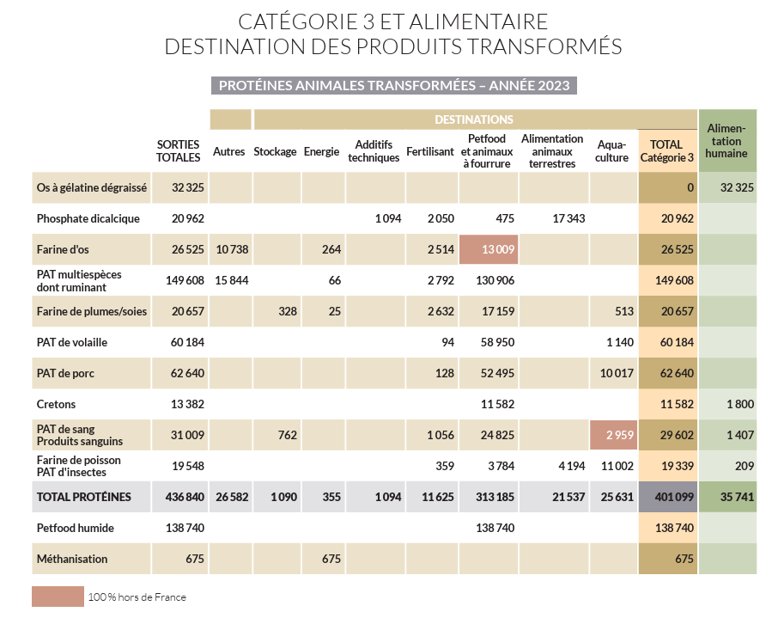
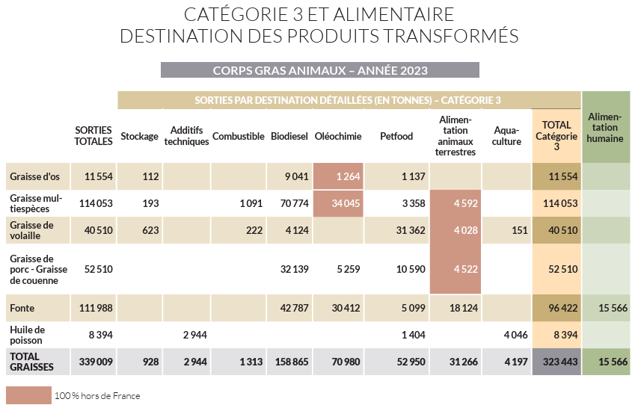
Produits transformés et débouchés (dont exportations) |  | Production totale |  |  | Alimentation humaine (10.13A sans doute) |  |  | Alimentation animale rente |  |  | Petfood |  |  | Aquaculture |  |  | Energie |  |  | Fertilisation |  |  | Autres industries |  |  | Autres usages
 | C3 et alimentaire | 2015 | 2019 | 2023 | 2015 | 2019 | 2023 | 2015 | 2019 | 2023 | 2015 | 2019 | 2023 | 2015 | 2019 | 2023 | 2015 | 2019 | 2023 | 2015 | 2019 | 2023 | 2015 | 2019 | 2023 | 2015 | 2019 | 2023
 | PAT | 740,168 | 683,375 | 576,255 | 33,985 | 36,044 | 35,741 | 40,198 | 30,073 | 21,537 | 623,534 | 562,224 | 451,925 |  | 16,986 | 25,631 | 2,735 | 1,216 | 1,030 | 37,049 | 36,832 | 11,625 | 2,667 |  | 1,094 |  |  | 27,672
 | CGA | 426,092 | 409,655 | 339,009 | 47,140 | 30,874 | 15,566 | 85,538 | 32,897 | 31,266 | 49,749 | 64,734 | 52,950 |  | 5,578 | 4,197 | 47,649 | 83,045 | 160,178 |  |  |  | 196,016 | 192,527 | 73,924 |  |  | 928

 |  | Production totale |  |  | Energie |  |  | Fertilisation
 | C1+C2 | 2018 | 2019 | 2023 | 2018 | 2019 | 2023 | 2018 | 2019 | 2023
 | Farines animales | 211,721 | 223,219 | 187,698 | 163,571 | 177,520 | 143,628 | 48,150 | 45,699 | 44,070
 | Graisses animales | 111,536 | 97,822 | 70,719 | 111,536 | 97,822 | 70,719

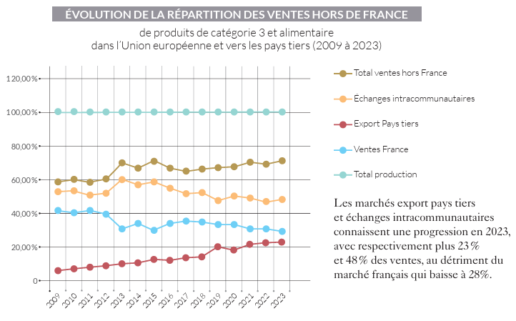
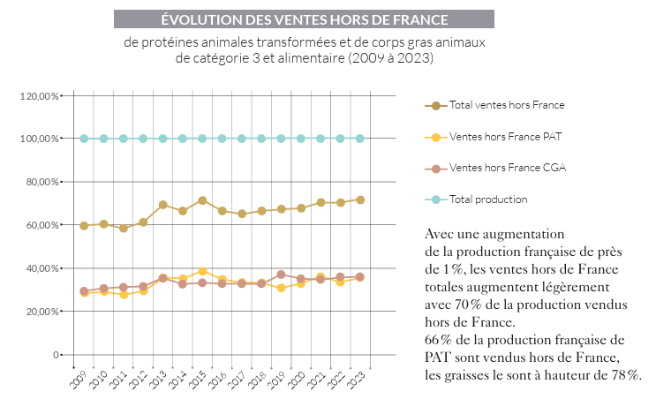
Exportations |  | Part de la production exportée
 | C3 et alimentaire | 2015 | 2019 | 2023
 | PAT | 47% | 58% | 66%
 | CGA | 70% | 78% | 78%

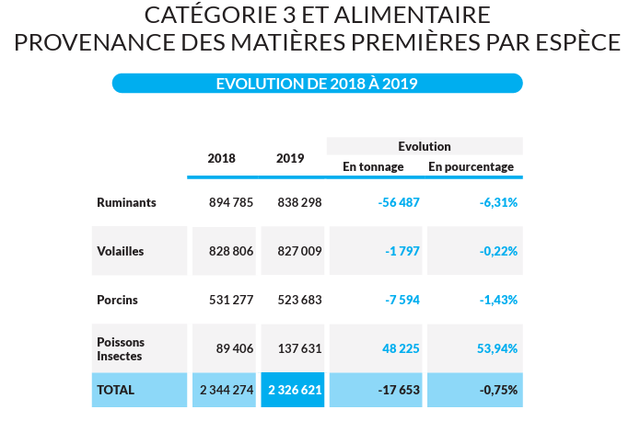
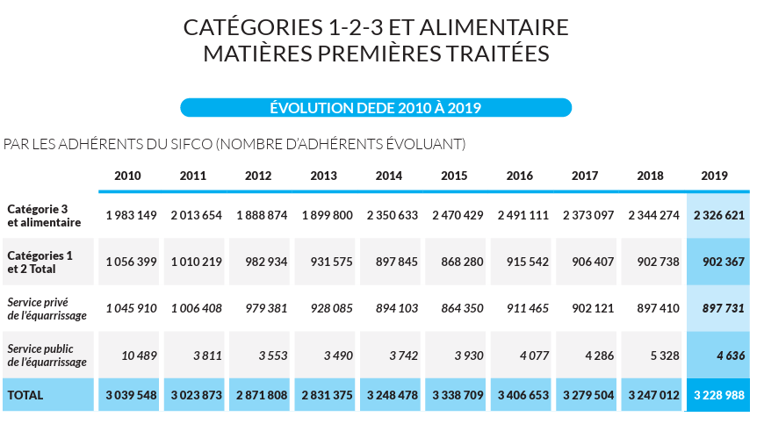
 |  |  |  |  |  |  |  |  |  |  |  |  |  |  | Rapport d'activité SIFCO 2018

Consommation - IDELE
Où va le bœuf, 2014 - Idele
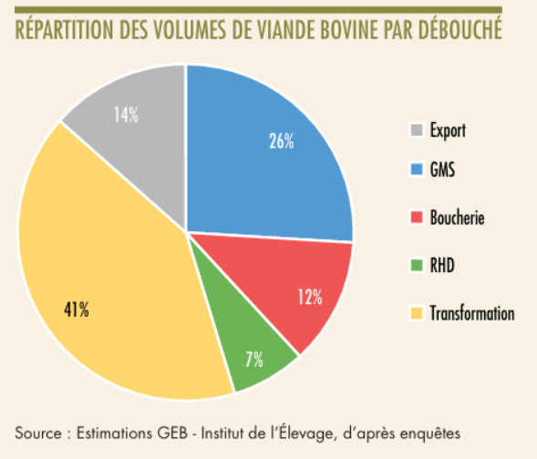
 |  |  | Débouchés pour la viande de gros bovins, par rapport à l'approvisionnement (tec, 2014)
 |  | Export | 14%
 |  | GMS | 26%
 |  | Boucherie | 12%
 |  | RHD | 7%
 |  | Transformation | 41%

 |  |  | Répartition finalement pas utilisée car le débouché Transformation est trop large ici et contient aussi l'opération de hachage de la viande, principalement réalisée par les abatteurs-découpeurs

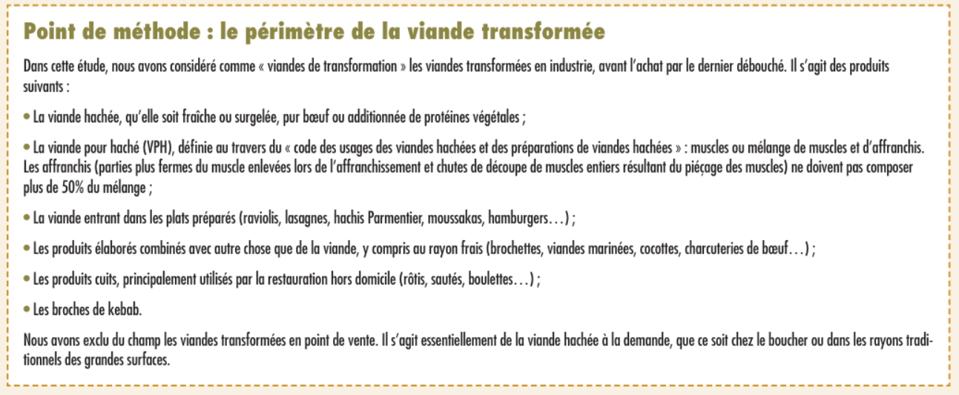

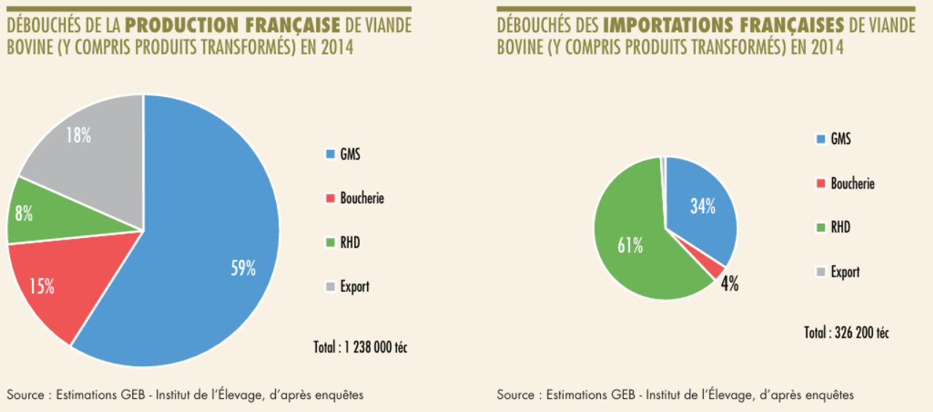

 |  |  |  |  | Part d'importations de viande de gros bovins, par rapport à la production (en tec, 2014)
 |  |  |  |  | 26%

Où va le bœuf, 2019 - Idele
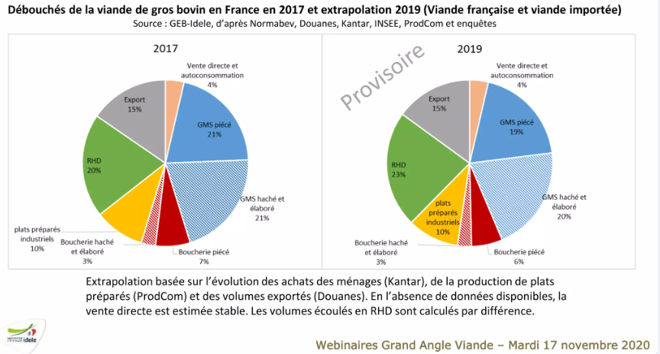

 |  |  |  | Débouchés pour la viande de gros bovins, par rapport à l'approvisionnement, après export (tec) | 2017 | 2019
 |  |  |  | GMS | 48% | 46%
 |  |  |  | Boucherie | 12% | 11%
 |  |  |  | RHD | 24% | 27%
 |  |  |  | Plats préparés | 12% | 12%
 |  |  |  | Vente directe et autoconsommation | 5% | 5%

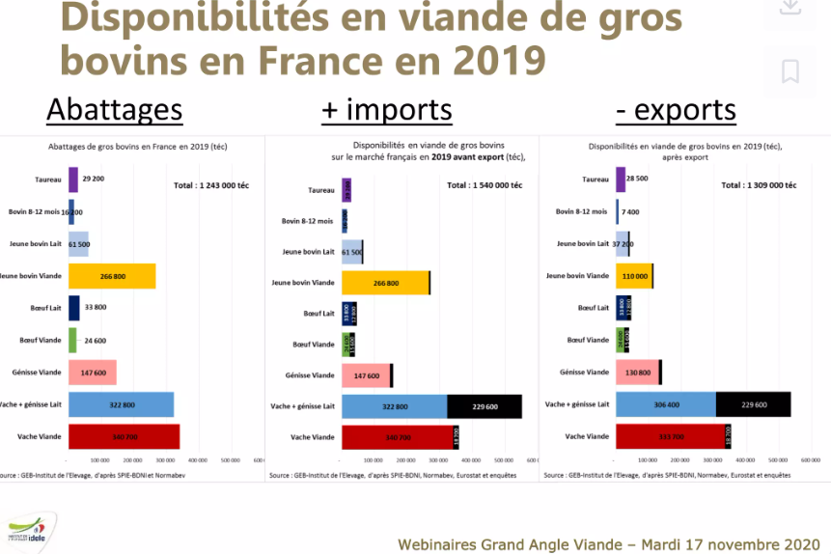

 |  |  |  | Part d'importations de viande de gros bovins, par rapport à la production (en tec, 2019)
 |  |  |  | 24%

Où va le bœuf, 2022 - Idele
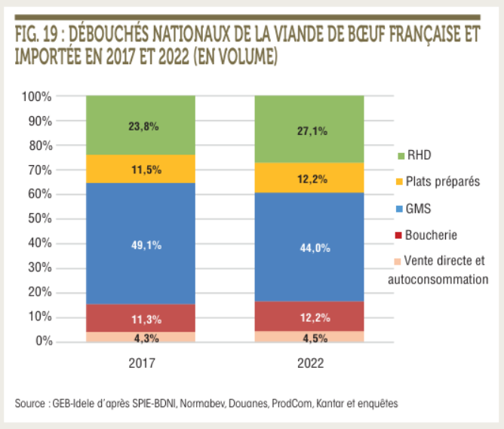
 |  |  | Débouchés pour la viande de gros bovins, par rapport à l'approvisionnement, après export (tec, 2022)
 |  | GMS | 44%
 |  | Boucherie | 12%
 |  | RHD | 27%
 |  | Plats préparés | 12%
 |  | Vente directe et autoconsommation | 5%

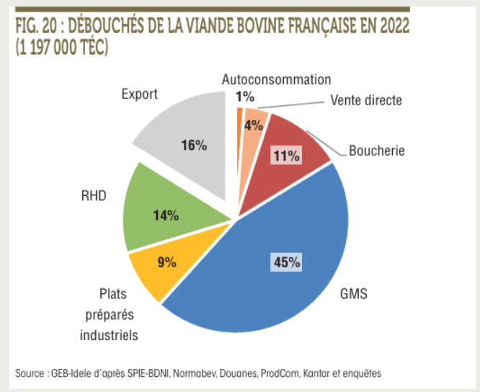

 |  | Part d'exportations de viande de gros bovins, par rapport à la production (en tec, 2022)
 |  | 16%

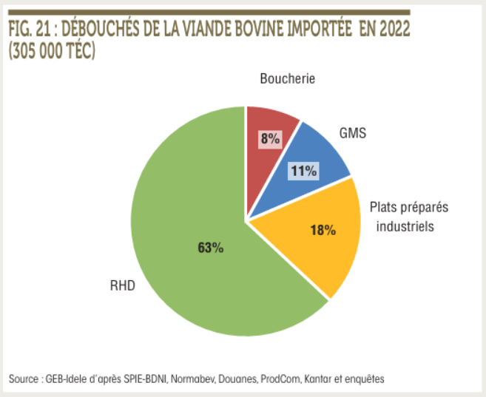

 |  | Part d'importations de viande de gros bovins, par rapport à la production (en tec, 2022)
 |  | 25%

Où va le veau, 2022 - Idele

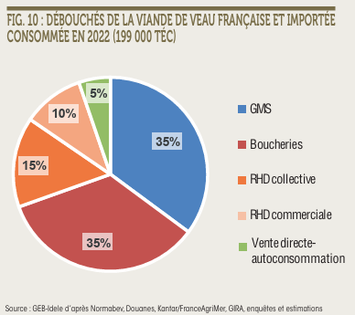

 |  | Débouchés pour la viande de veaux, par rapport à l'approvisionnement, après export (tec, 2022)
 | GMS | 35%
 | Boucherie | 35%
 | RHD | 25%
 | Vente directe et autoconsommation | 5%

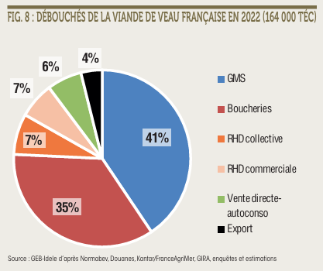

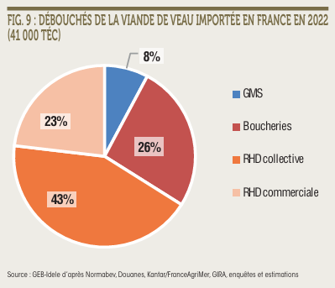
 |  | Part d'importations de viande de veaux, par rapport à la production (en tec, 2022)
 |  | 25%

Débouchés abats - Blézat
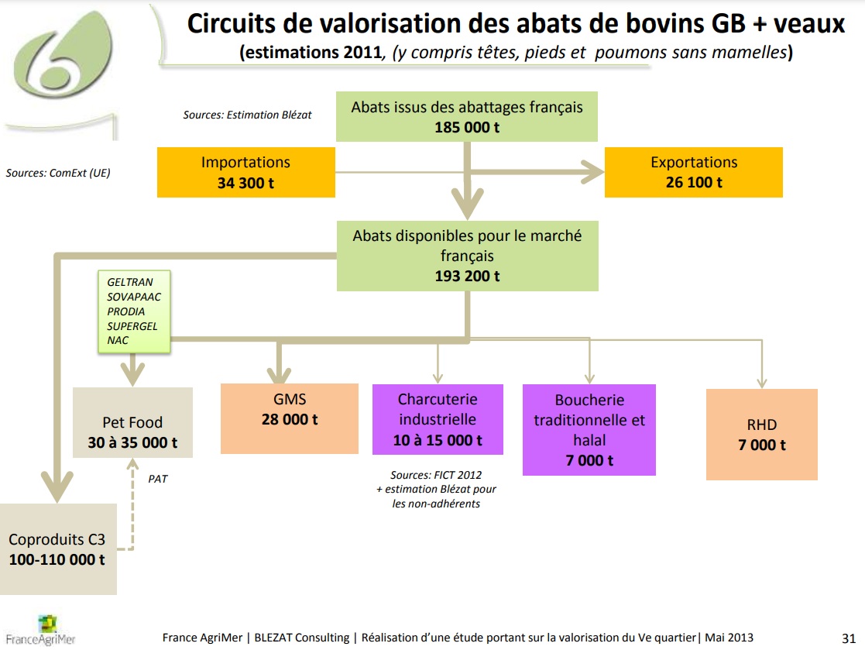

Débouchés des abats de bovins (2011, kt) | Volume 2011 | Répartition 2011
Petfood | 135 | 70%
GMS | 28 | 15%
Autres IAA | 15 | 8%
Boucherie | 7 | 4%
RHD | 7 | 4%
 | 192

